Oppskrift
Dulce de Leche med sprø kjeks og Tabasco Habanero-krem med espressoDulce de Leche med sprø kjeks og Tabasco Habanero-krem med espresso
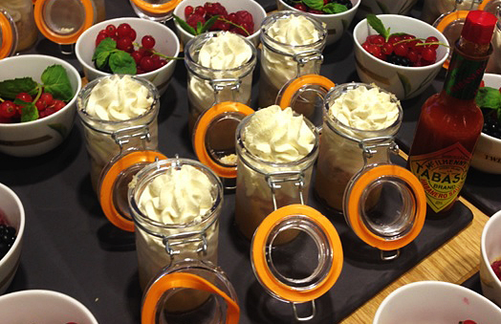

Plasser de uåpnede boksene med kondensert melk i en kjele eller i dampovn og kok hele boksen i 4 timer. La den avkjøles, deretter sett på kjøl. Åpne boksen og plasser inneholdet i en sprøytepose Pisk fløte med vanilje, vaniljesukker, espessokaffe og TABASCO® Habanero. Plasser i sprøytepose Knus kjeksen grovt Bruk en mindre kopp eller annen liten skål med ca 4 cm høy kant. Sprøyte den kremede, kondenserte melken (Dulche de Leche) i bunnen, legg på den knuste kjeksen og avslutt med pisket krem. Dekorerer med bær Link til retten Twinings fire røde frukter-gele med vanilje Plasser de uåpnede boksene med kondensert melk i en kjele eller i dampovn og kok hele boksen i 4 timer. La den avkjøles, deretter sett på kjøl. Åpne boksen og plasser inneholdet i en sprøytepose Pisk fløte med vanilje, vaniljesukker, espessokaffe og TABASCO® Habanero. Plasser i sprøytepose Knus kjeksen grovt Bruk en mindre kopp eller annen liten skål med ca 4 cm høy kant. Sprøyte den kremede, kondenserte melken (Dulche de Leche) i bunnen, legg på den knuste kjeksen og avslutt med pisket krem. Dekorerer med bær Link til retten Twinings fire røde frukter-gele med vanilje
Number of servingsNumber of servings | 1
EPDEPD | ProductProduct | Per servingPer serving |  | TotalTotal |  | QtyPerPackQtyPerPack | PackSizePackSize | PackUnitPackUnit | PackagingPackaging | ItemsItems
12697861269786 | Kondensert melk *(Melk)Kondensert melk *(Melk) | 0.05 | kgkg | 0 | kgkg | 12 | 397 | gg | 12x397g12x397g | 0
 | Espressokaffe Espressokaffe | 2 | mlml | 0 | mlml |  |  |  |  | 0
 | Kremfløte Kremfløte | 0.025 | ll | 0 | ll |  |  |  |  | 0
 | Friske bær til dekor Friske bær til dekor | 0.01 | kgkg | 0 | kgkg |  |  |  |  | 0

 | * Allergens* Allergens

